業務フロー（サイトアクセス→ホーム画面まで）
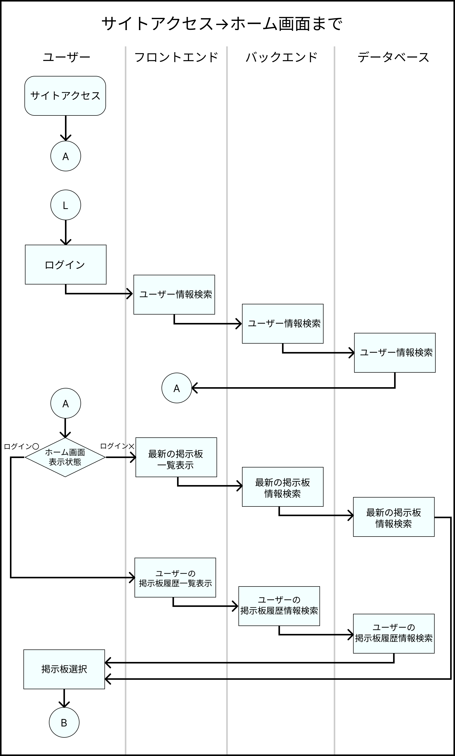
業務フロー
共通情報 | システム名 | Strategy Desk | 作成者 | 志水 凜
 | 工程名 | システム設計 | 作成日付 | 2023/05/12
 | ドキュメント名 | Strategy Desk 業務フロー | バージョン | v1.0
 |  |  | 更新者
 |  |  | 更新日付

業務フロー (掲示板検索機能)
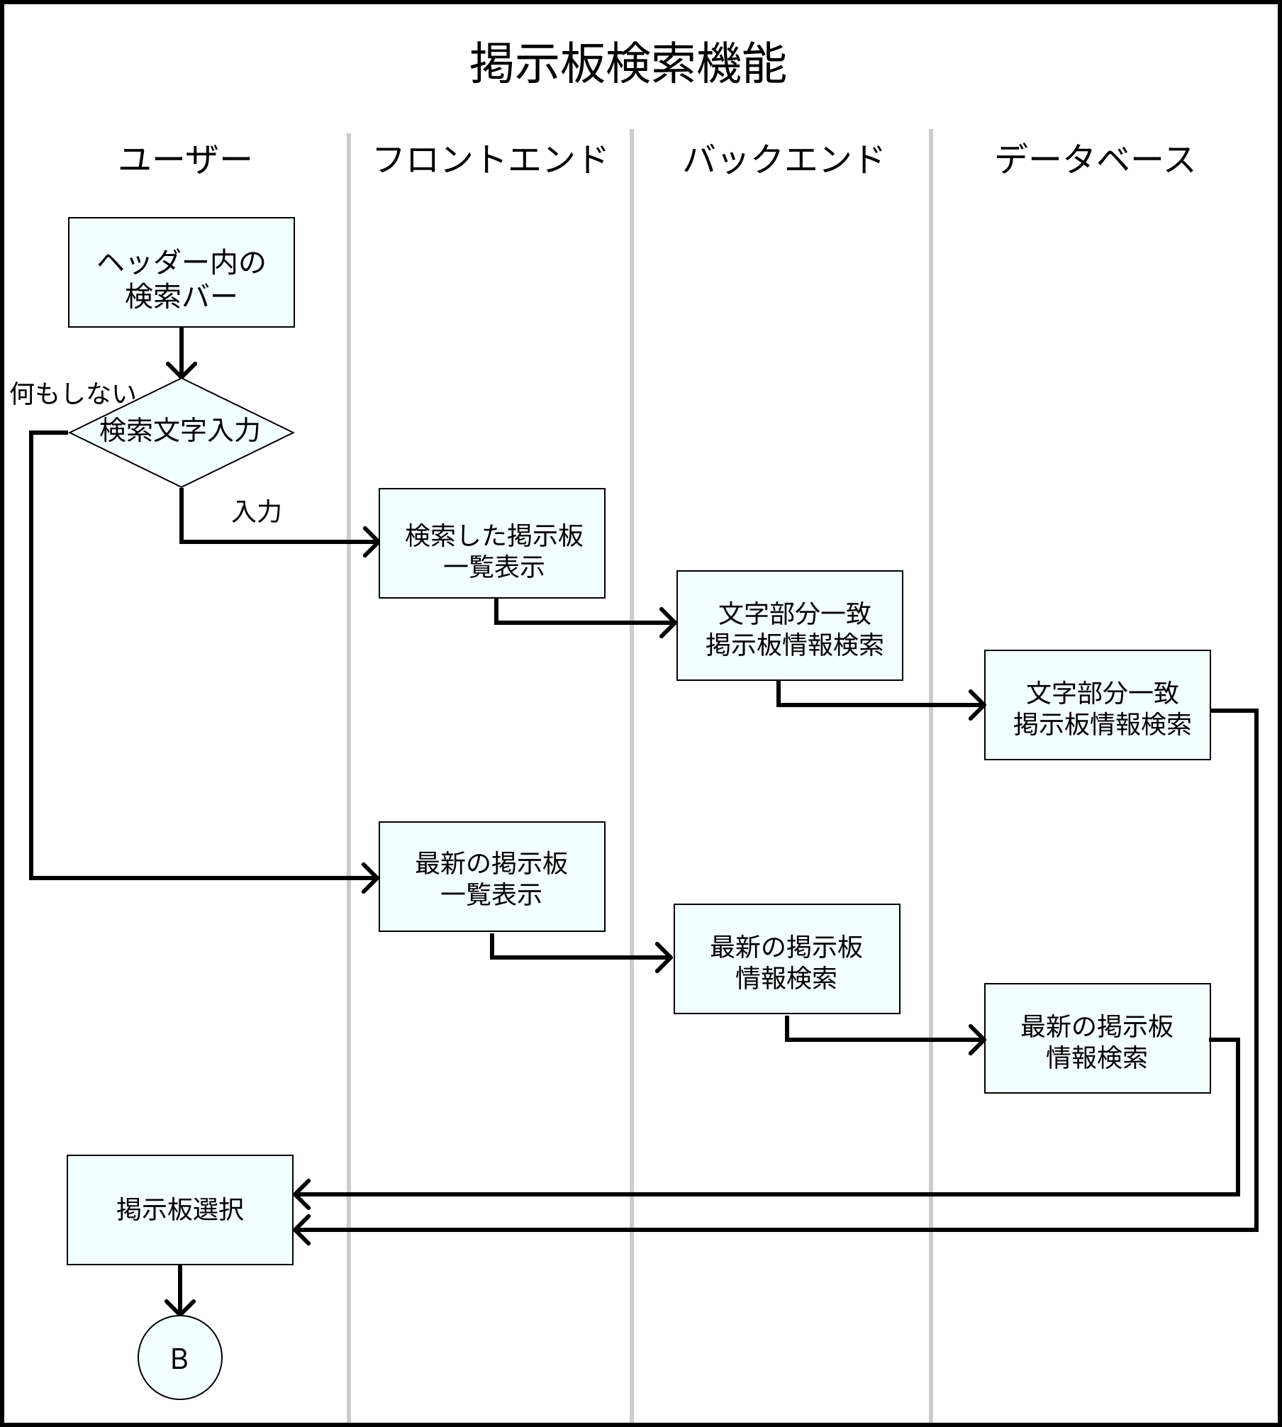
業務フロー
共通情報 | システム名 | Strategy Desk | 作成者 | 志水 凜
 | 工程名 | システム設計 | 作成日付 | 2023/05/12
 | ドキュメント名 | Strategy Desk 業務フロー | バージョン | v1.0
 |  |  | 更新者
 |  |  | 更新日付

業務フロー (掲示板画面)
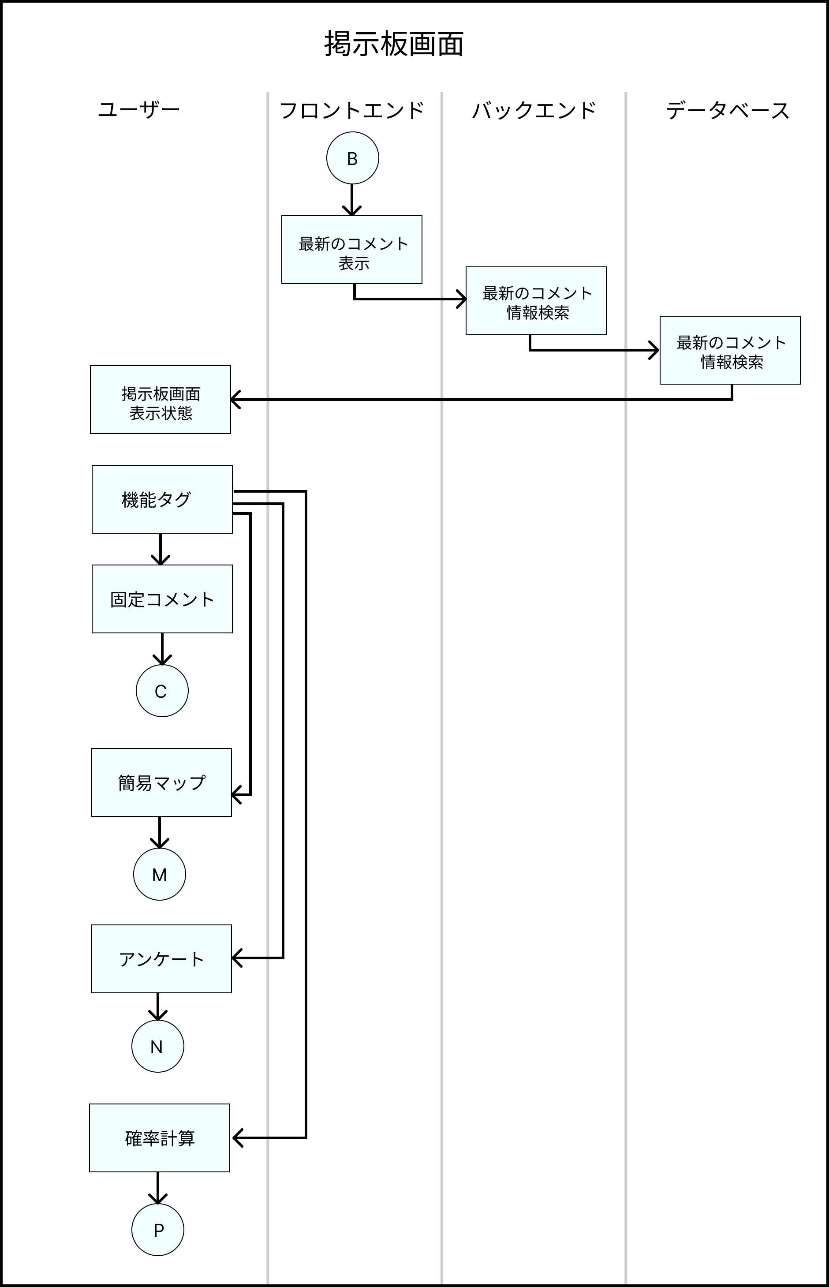
業務フロー
共通情報 | システム名 | Strategy Desk | 作成者 | 志水 凜
 | 工程名 | システム設計 | 作成日付 | 2023/05/12
 | ドキュメント名 | Strategy Desk 業務フロー | バージョン | v1.0
 |  |  | 更新者
 |  |  | 更新日付

業務フロー (固定コメント機能)
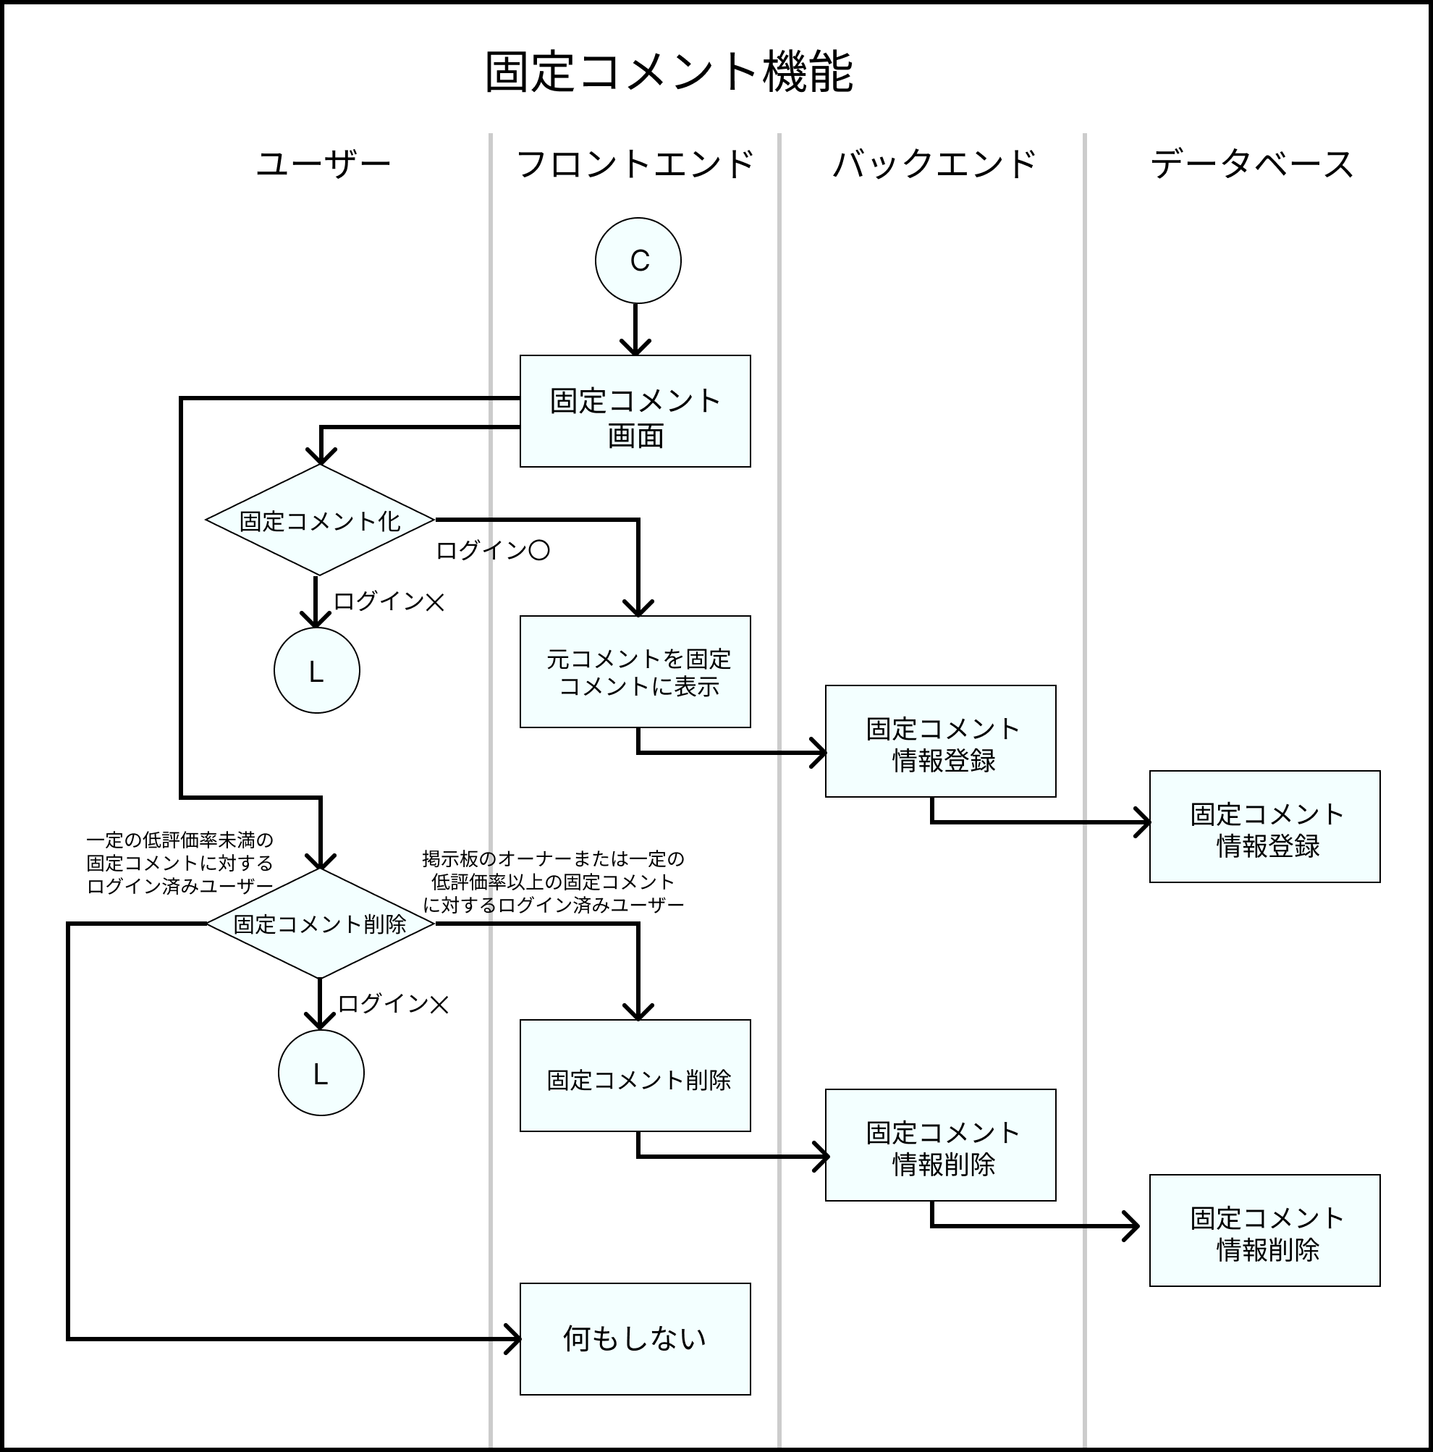
業務フロー
共通情報 | システム名 | Strategy Desk | 作成者 | 志水 凜
 | 工程名 | システム設計 | 作成日付 | 2023/05/12
 | ドキュメント名 | Strategy Desk 業務フロー | バージョン | v1.0
 |  |  | 更新者
 |  |  | 更新日付

業務フロー (マップ作成機能)
業務フロー
共通情報 | システム名 | Strategy Desk | 作成者 | 志水 凜
 | 工程名 | システム設計 | 作成日付 | 2023/05/12
 | ドキュメント名 | Strategy Desk 業務フロー | バージョン | v1.0
 |  |  | 更新者
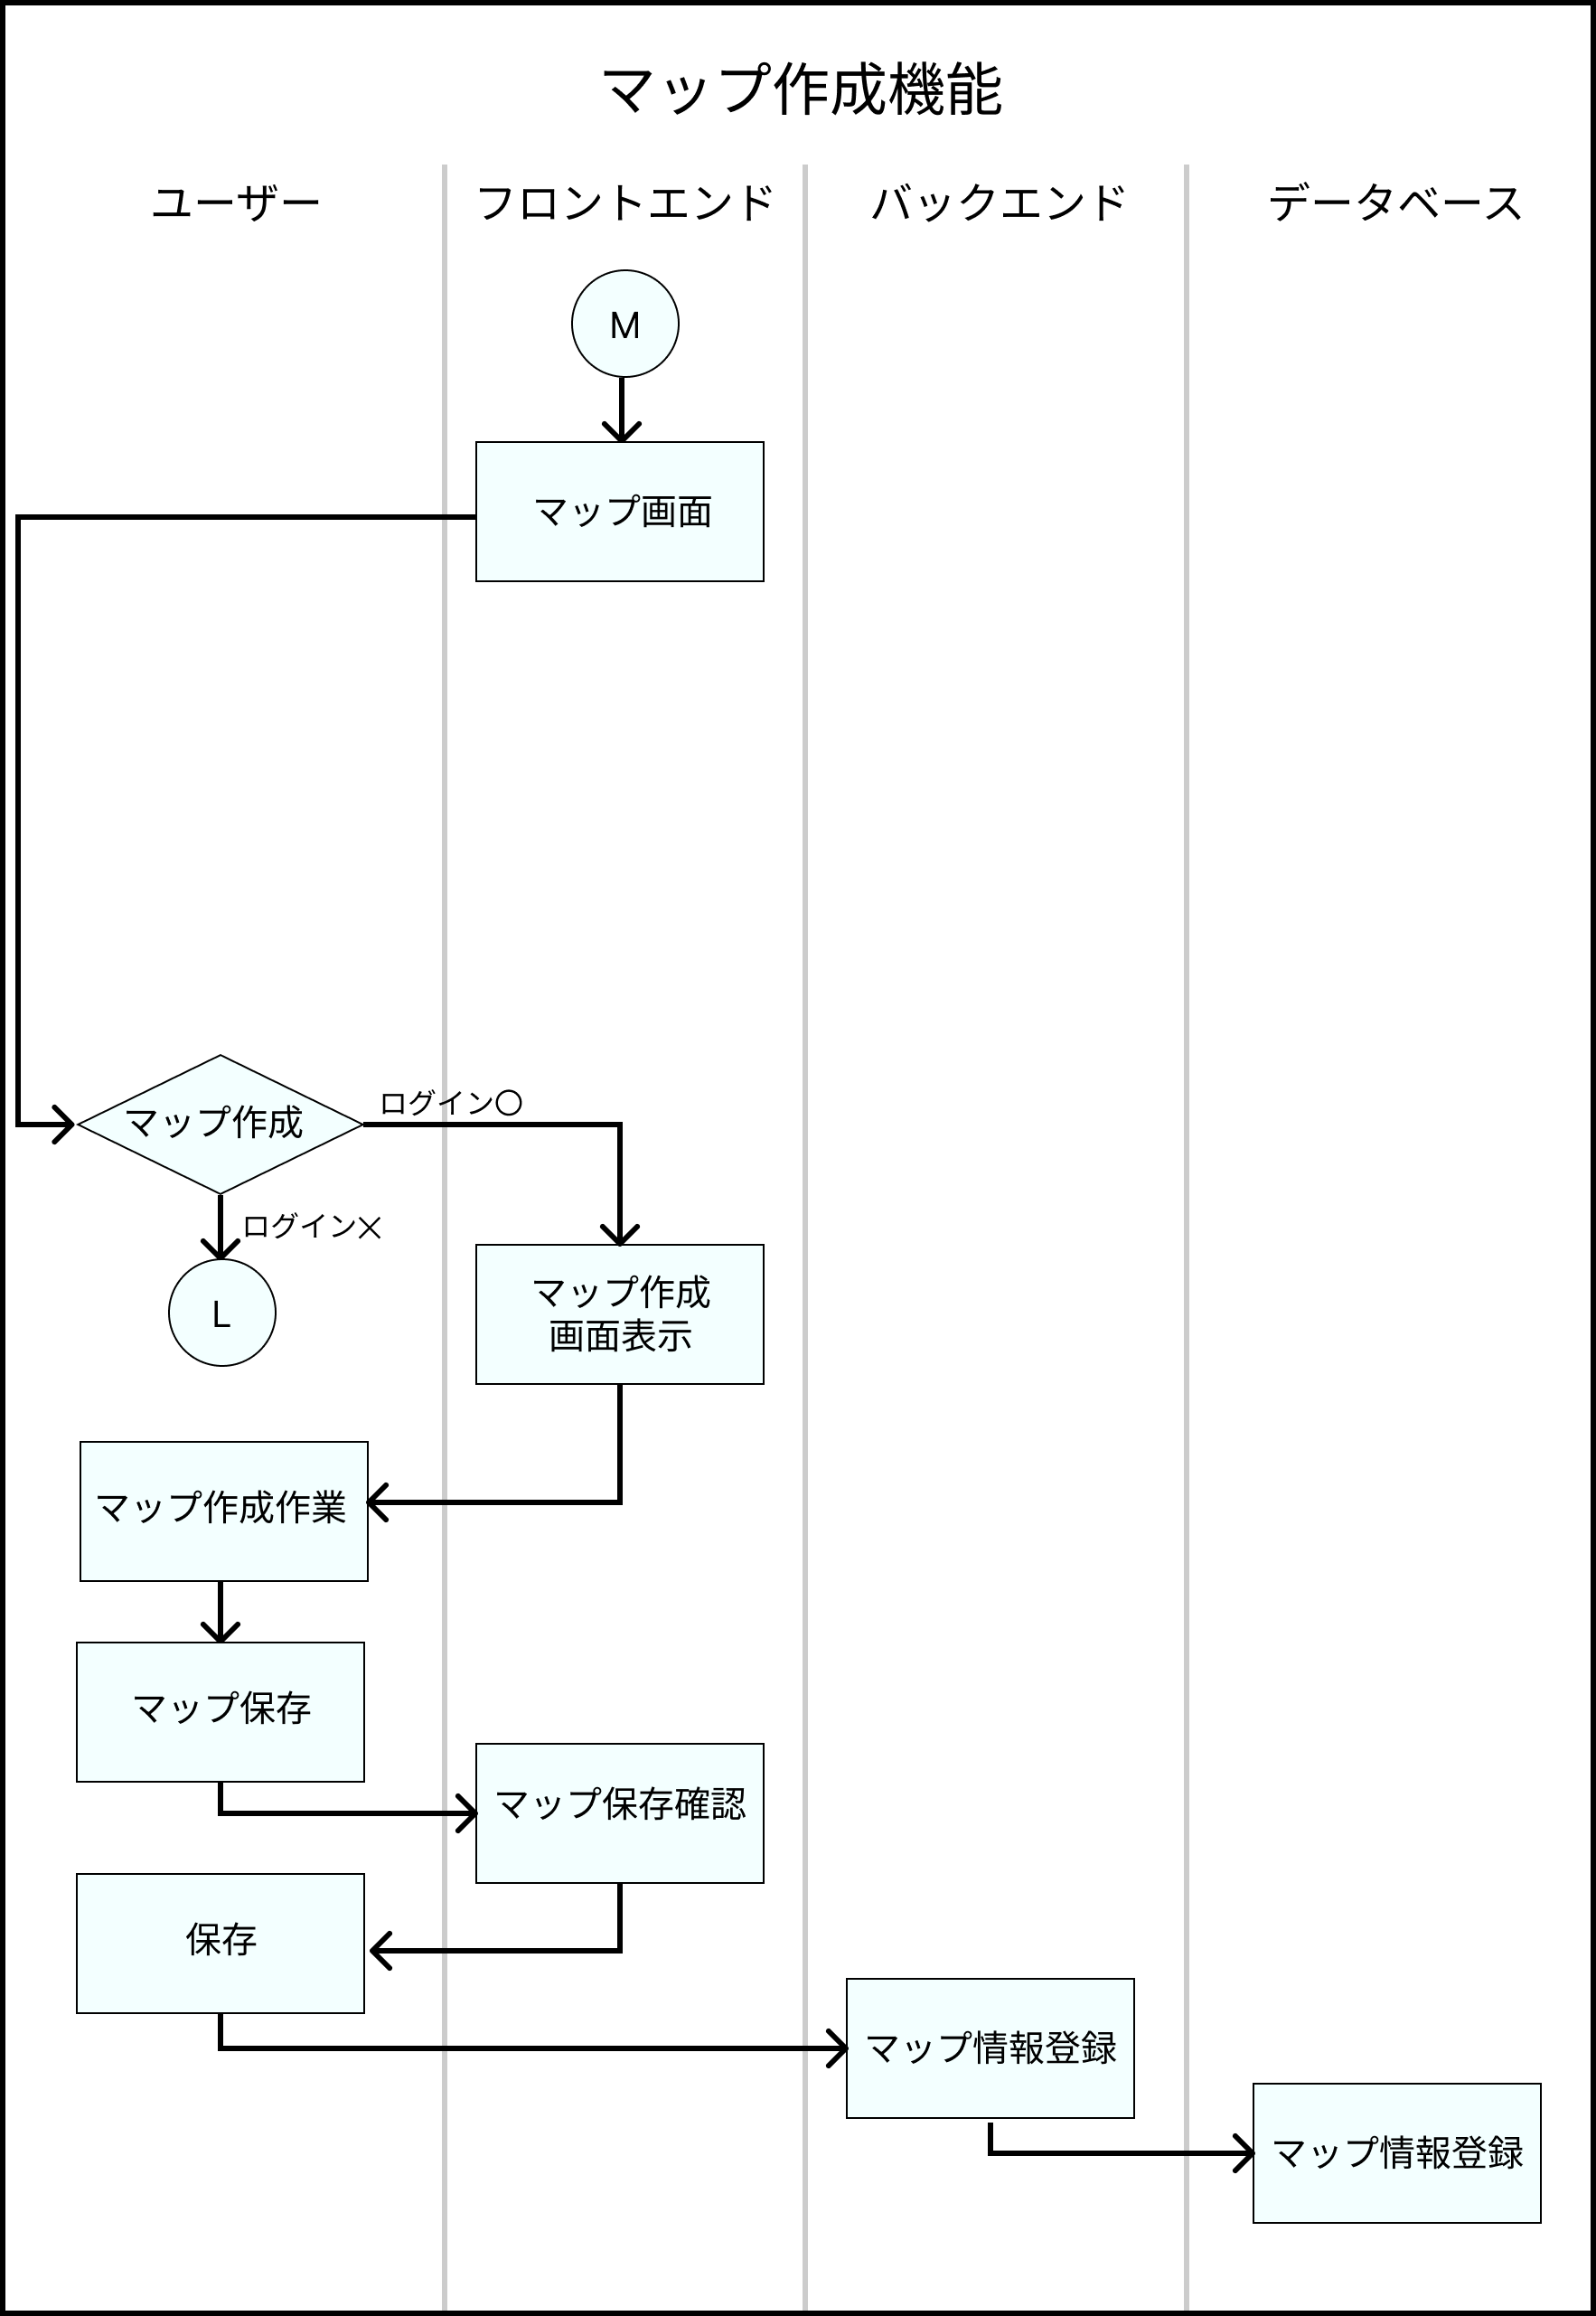
 |  |  | 更新日付

業務フロー (アンケート機能)
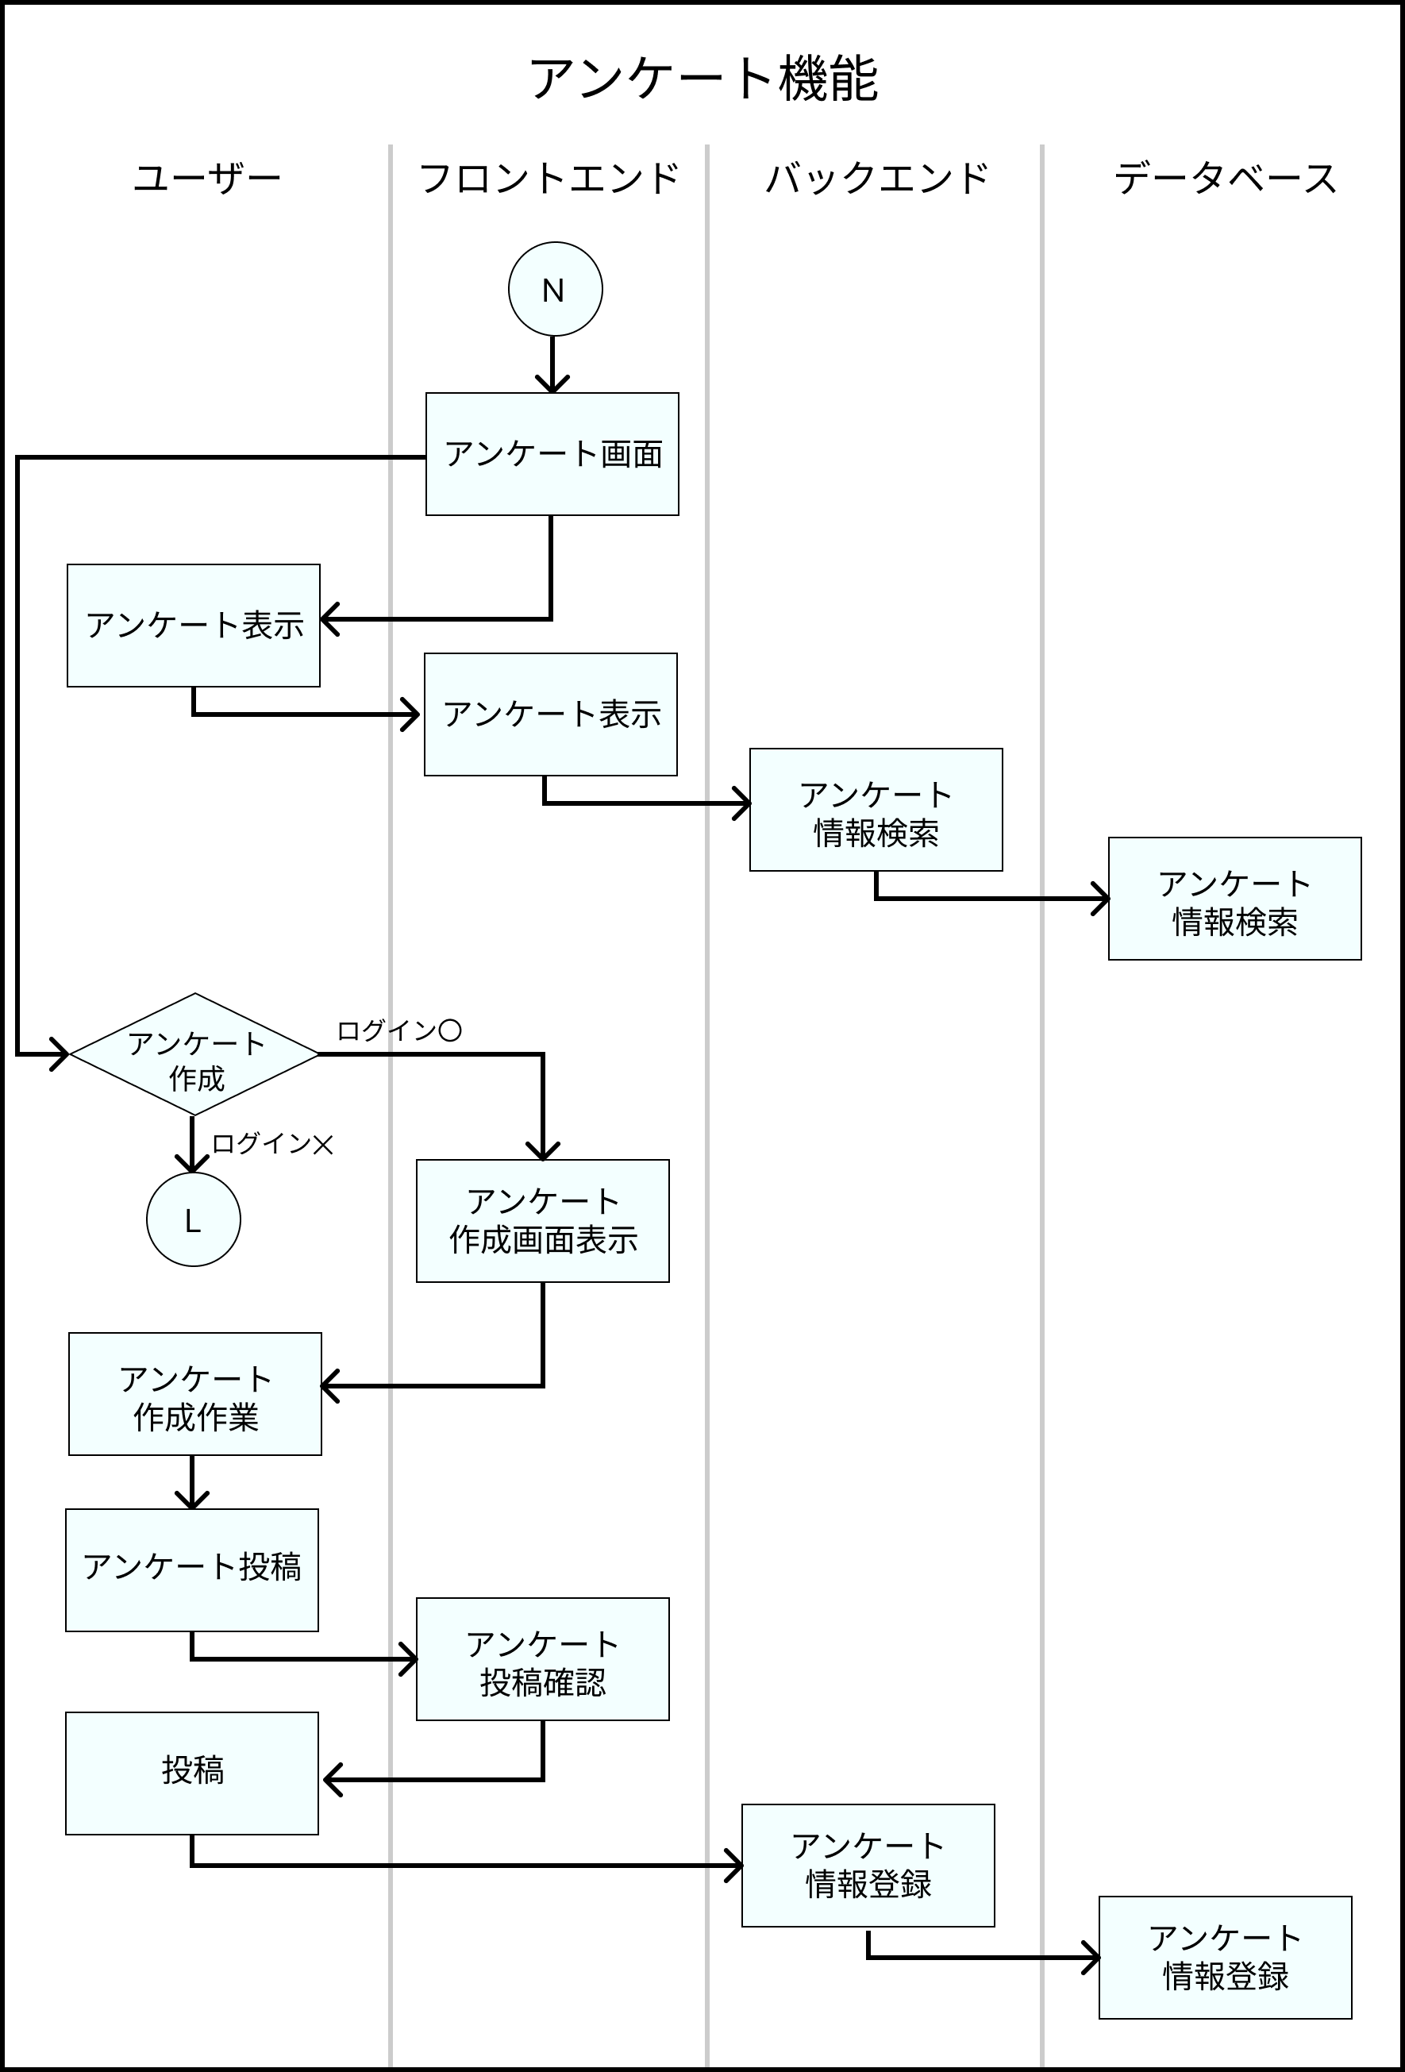
業務フロー
共通情報 | システム名 | Strategy Desk | 作成者 | 志水 凜
 | 工程名 | システム設計 | 作成日付 | 2023/05/12
 | ドキュメント名 | Strategy Desk 業務フロー | バージョン | v1.0
 |  |  | 更新者
 |  |  | 更新日付

業務フロー (確率計算機能)
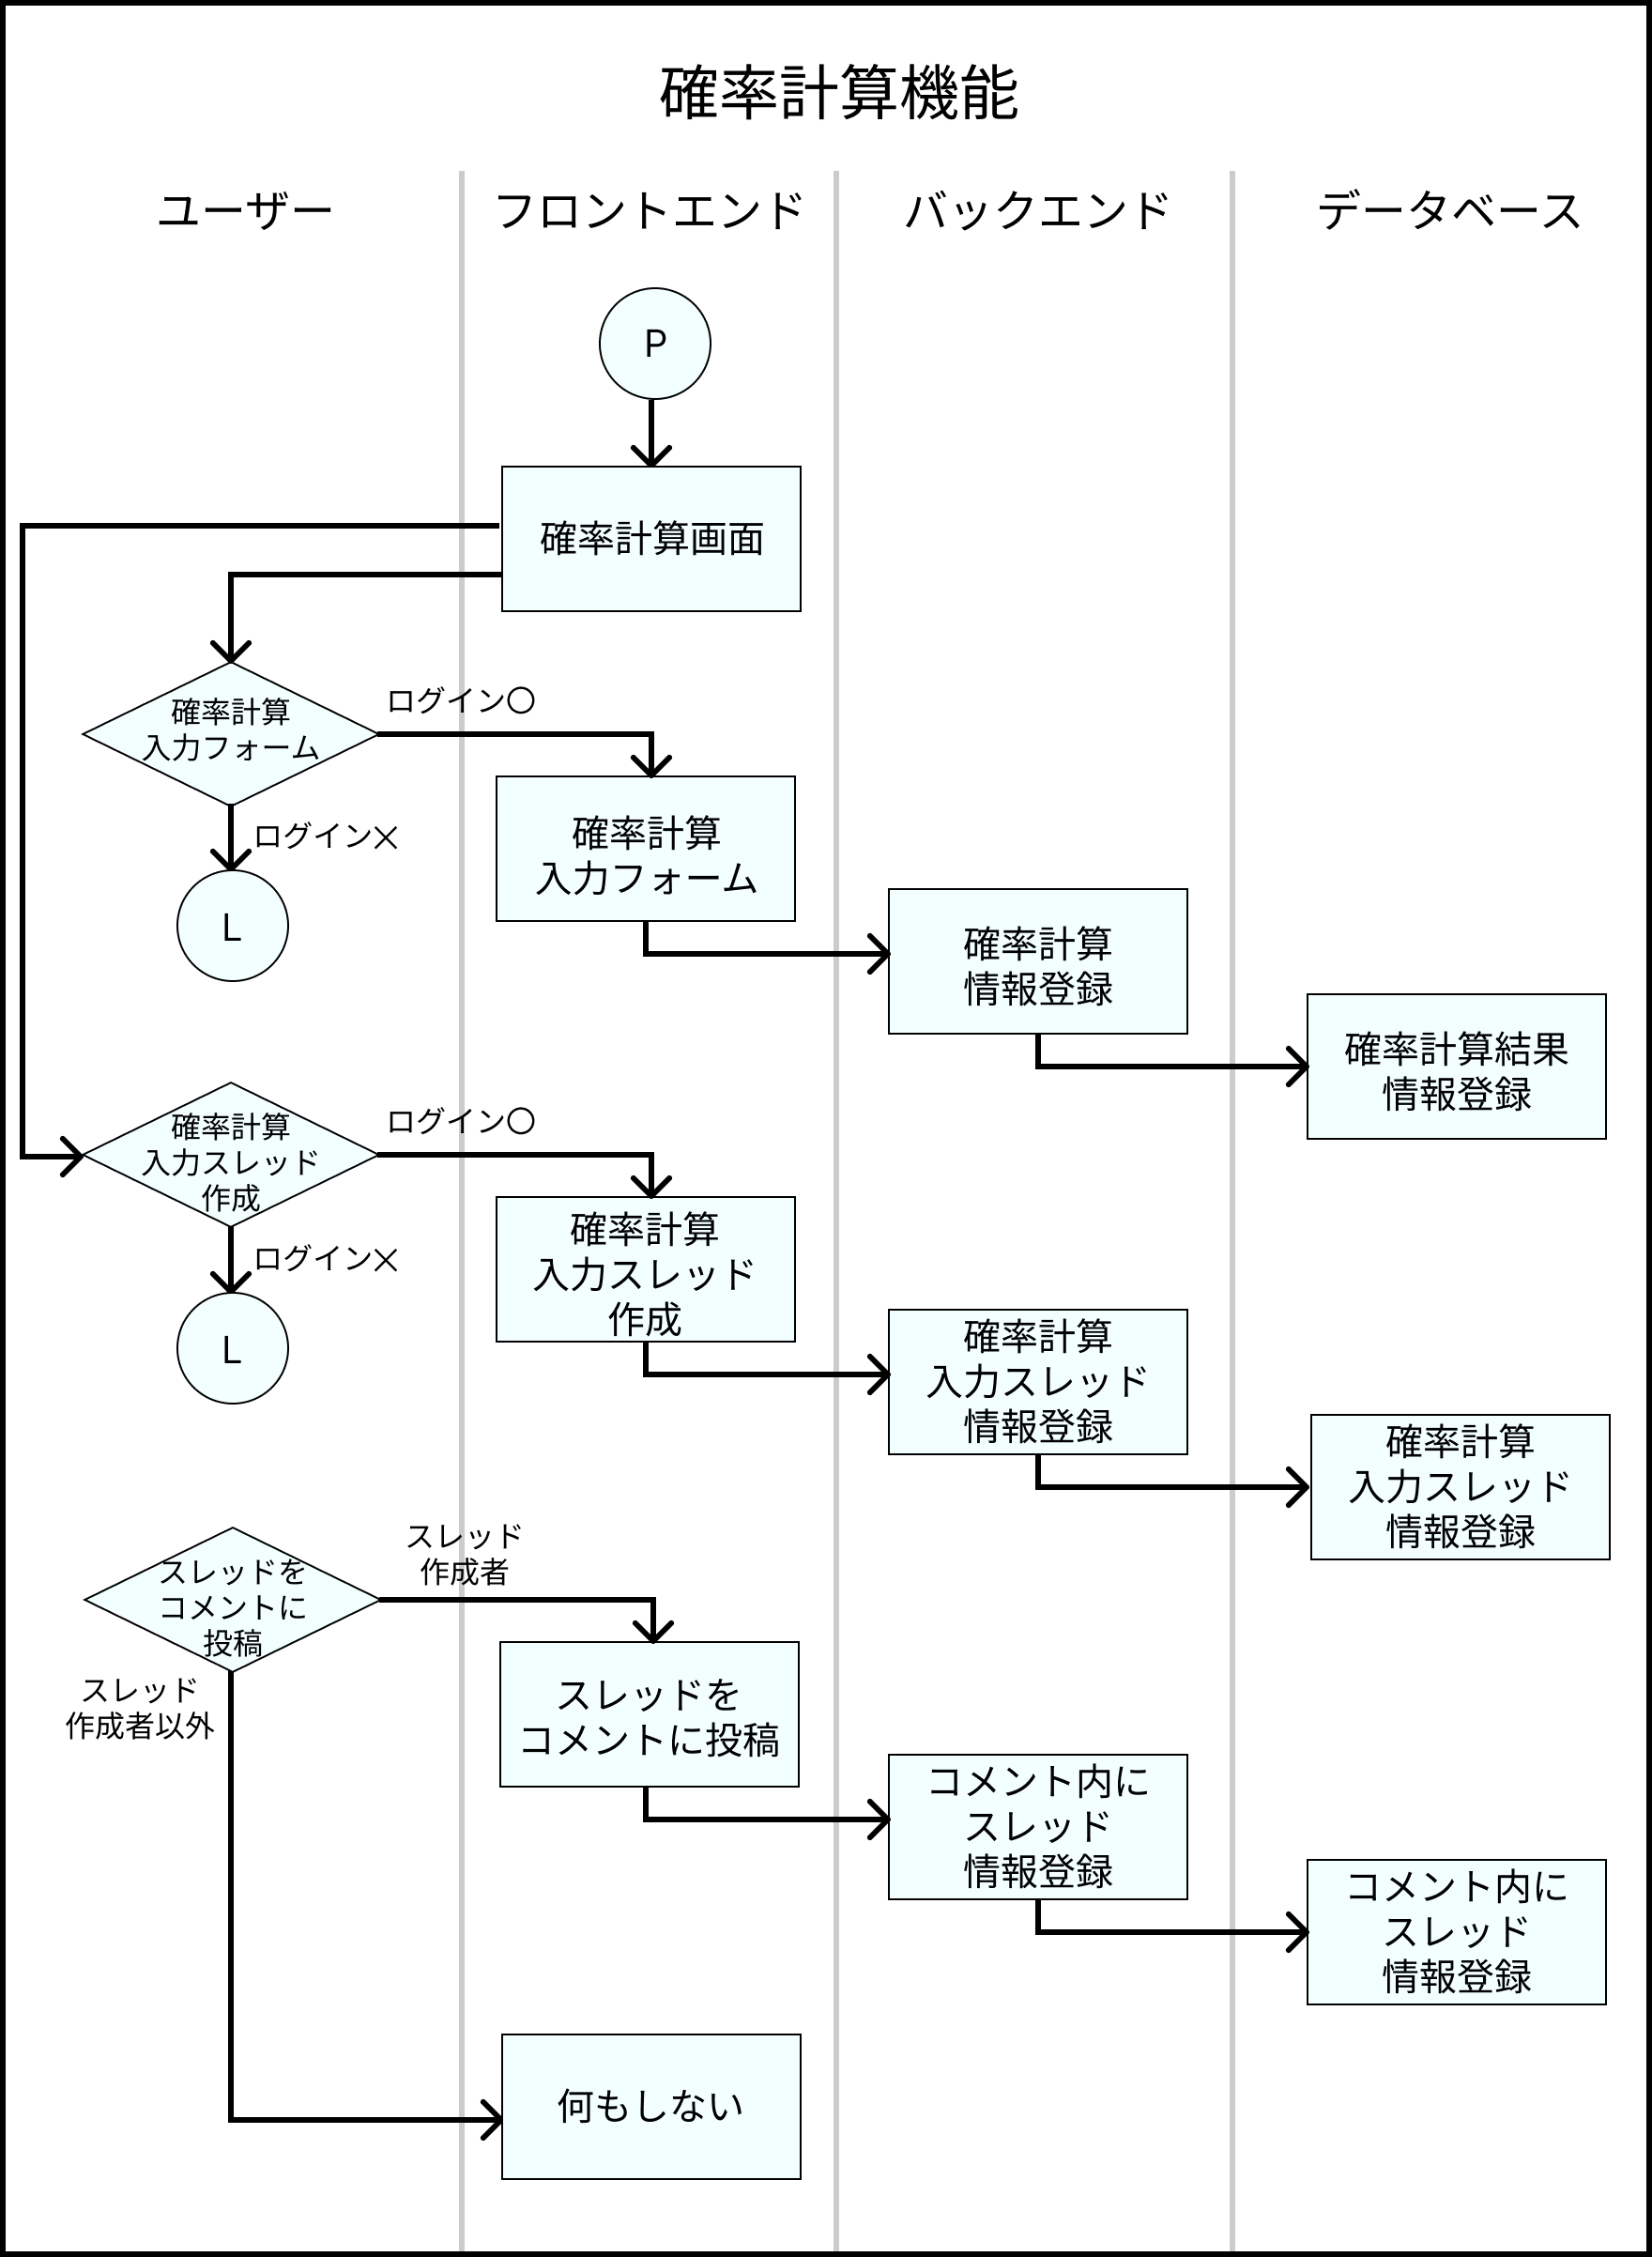
業務フロー
共通情報 | システム名 | Strategy Desk | 作成者 | 志水 凜
 | 工程名 | システム設計 | 作成日付 | 2023/05/12
 | ドキュメント名 | Strategy Desk 業務フロー | バージョン | v1.0
 |  |  | 更新者
 |  |  | 更新日付

